关系图
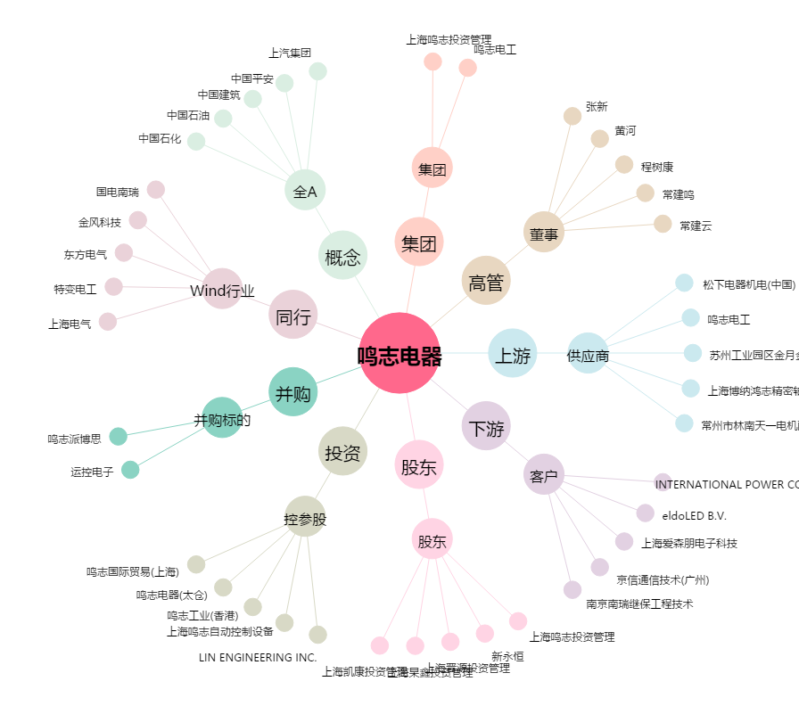
鸣志电器[603728.SH] - 关系概览图

